西条コース
広島CC 西条コース |  |  | パーティーのご案内 |  |  |  |  | （お申込書）

セットメニューは全てお一人様毎の盛りで、料理は一例です。※写真はイメージです
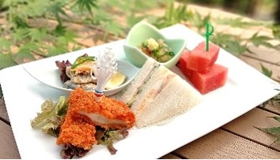 |  |  |  | A セット |  |  |  | お一人様 |  | 1,100円（税込）
 |  |  |  | オードブル盛り合わせ
 |  |  |  | サンドイッチ、料理３点、季節のフルーツ
 |  |  |  | 料理内容は季節、仕入れ状況により変更いたします。

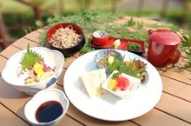 |  |  |  | B セット |  |  |  | お一人様 |  | 1,650円（税込）
 |  |  |  | お造り、オードブル＊、割籠そば
 |  |  |  | ＊サンドイッチ、料理３点、季節のフルーツ
 |  |  |  | セット内容のご相談は出来る限り対応させて頂きます。

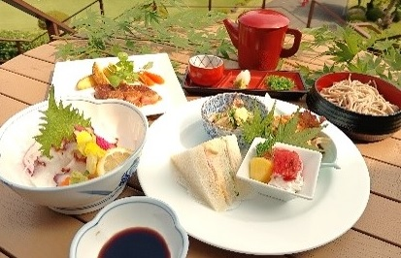 |  |  |  | C セット |  |  |  | お一人様 |  | 2,200円（税込）
 |  |  |  | お造り、オードブル＊、ミニ牛ステーキ、割籠そば
 |  |  |  | ＊サンドイッチ、料理３点、季節のフルーツ
 |  |  |  | セット内容のご相談は出来る限り対応させて頂きます。

 |  |  |  | D その他 |  |  |  | お一人様 |  |  |  | 円（税込）
 |  |  |  | ※ご予算に応じて承ります。

お申込み記入欄 太枠線内へのご記入をお願いします
プレー日 |  |  |  |  |  | スタート時間 |  |  | OUT |  | 8:00:00 |  | ～
コンペ名 |  |  |  |  |  | (紹介会員)
幹事様名 |  |  |  |  |  | ご連絡先電話番号
パーティー 予約 | 料理メニュー |  |  |  |  | ご連絡先FAX番号
 | ご会食人数 |  |  |  |  | ご会食人数(料理数)をご記入頂き、パーティー
 | ルーム予約 |  |  |  |  | メニューは上記よりお選びください。
ドリンク |  |  |  |  |  | 各メニューの料金にはドリンクは含まれておりません。
飲料メーカー指定 |  |  |  |  |  | ルームのみ予約の場合は、メニュー表からのご注文となります。

パーティールーム のご案内 |  | 部屋 |  | ルーム1 |  |  | ルーム2 |  | ルーム3
 |  | 通常人数 |  | 8組 32名 |  |  | 8組 32名 |  | 4組 16名
 |  | 室料(税込) |  | 2,200円 |  |  | 2,200円 |  | 2,200円
 |  | 最大収容 |  | 40名 |  |  | 40名 |  | 20名
 |  | ルーム1～3は連結しての使用も可能です。
 |  | 当日の予約状況により、ご希望に添えない場合がございます。

お申込み先 | 広島CC 西条コース |  |  |  | FAX： | 082-426-0093 |  |  | TEL： | 082-426-0123

